例1
NINGBO AGSUN PRODUCTS,INC. No.135 East Road, The Third North City Line, Cixi City, Zhejiang,China |  |  | 2575-24 |  |  | 以下喷嘴尺寸适用于二代K10、三代K10、四代K10、二代K11、一代K12、一代K13系列燃气产品
 |  |  |  |  |  | 规格 |  |  |  | 喷嘴大小
Product name | Outdoor gas Grill |  |  |  |  | 地区 | 气体压力 | 功率要求 |  | 喷嘴尺寸 | 小火孔径 | 备注
Model Number | K103M1EGM2 |  |  |  |  |  | （mbar） |  |  | （钢印）
Product Identification Number | 2575XXXXXXX |  |  |  |  | 欧（G30） | 37 mbar | 主炉 | 3.5 kW | 0.86
Gas Category | I3+(28-30/37) |  | I3B/P(30) | I3B/P(37) | I3B/P(50) |  |  |  | 3.0kW | 0.79
Gas and Supply Pressure | Butane(G30) | Propane(G31) | Butane/Propane | Butane/Propane | Butane/Propane |  |  |  | 2.2 kW | 0.68
 | 28-30 mbar | 37 mbar | 29 mbar | 37 mbar | 50 mbar |  |  |  | 2.5 kW | 0.72 |  | 一代K13
Country of Destination | I3+(28-30/37): BE,CH,CY,CZ,ES,FR,GB,GR,IE,IT,LT,LU,LV,PT,SK,SI,TR |  |  |  |  |  |  |  | 3.8 kW | 0.91
 | I3B/P(30): AL,CY,CZ,DK,EE,FI,FR,HU,IT,LT,NL,NO,RO,SE,SI,SK,HR,TR,BG,IS,LU,MT,MK,GB,GR,LV,IS |  |  |  |  |  |  | 普通边炉 | 3 kW | 0.79
 | I3B/P(50): AT,CH,CZ,DE,SK,LU |  |  |  |  |  |  | 红外边炉 | 3.5 kW | 0.86
 | I3B/P(37): PL |  |  |  |  |  |  |  | 4.0 kW | 0.92
Main Burner Injector Size | Ø 0.92mm |  | Ø 0.92mm | Ø 0.86mm | Ø 0.81mm |  |  | 后炉 | 3.2 kW | 0.82 |  | 二代K10
Side Burner Injector Size | Ø 0.88mm |  | Ø 0.88mm | Ø 0.79mm | Ø 0.75mm |  |  |  | 3.2 kW | 0.83 |  | 边炉结构的喷嘴座
Side Burner （infrared）Injector Size | Ø 0.92mm |  | Ø 0.92mm | Ø 0.86mm | Ø 0.81mm |  | 28-30 mbar | 主炉 | 3.5 kW | 0.92
Infrared Burner Injector Size | Ø 0.91mm |  | Ø 0.91mm | Ø 0.83mm | Ø 0.79mm |  |  |  | 3.0 kW | 0.88
Total Nominal Heat Inputs (Hs) | Main 13.5kW(983g/h ) ； |  |  |  |  |  |  |  | 2.2 kW | 0.72
Electric energy | 5×1.5V |  |  |  |  |  |  |  | 2.5 kW | 0.76 |  | 一代K13
Warning : Use Outdoors Only . Read the instructions before using the appliance. Warning : Accessible parts may be very hot. Keep young children away. |  |  |  |  |  |  |  |  | 3.8 kW | 0.95
 |  |  |  |  |  |  |  | 普通边炉 | 3 kW | 0.88
 |  |  |  |  |  |  |  | 红外边炉 | 3.5 kW | 0.92
 |  |  |  |  |  |  |  |  | 4.0 kW | 0.96
Made in China |  |  |  |  |  |  |  | 后炉 | 3.2 kW | 0.92 |  | 二代K10
 |  |  |  |  |  |  |  |  | 3.2 kW | 0.91 |  | 边炉结构的喷嘴座
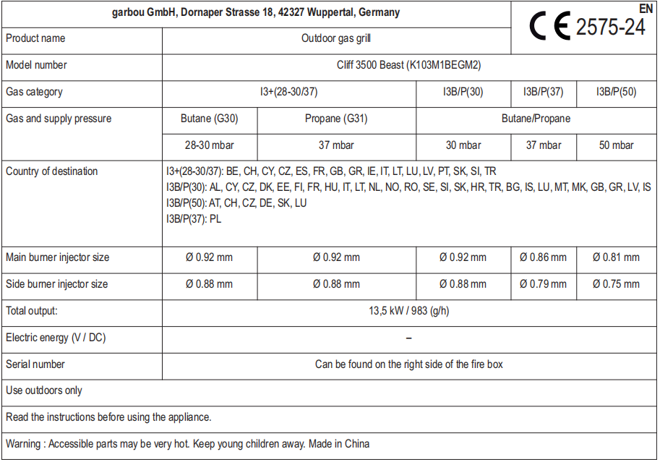
 |  |  |  |  |  |  | 50 mbar | 主炉 | 3.5 kW | 0.81
 |  |  |  |  |  |  |  |  | 3.0 kW | 0.75
 |  |  |  |  |  |  |  |  | 2.2 kW | 0.65
 |  |  |  |  |  |  |  |  | 2.5 kW | 0.68 |  | 一代K13
 |  |  |  |  |  |  |  |  | 3.8 kW | 0.86
 |  |  |  |  |  |  |  | 普通边炉 | 3 kW | 0.75
 |  |  |  |  |  |  |  | 红外边炉 | 3.5 kW | 0.81
 |  |  |  |  |  |  |  |  | 4.0 kW | 0.86
 |  |  |  |  |  |  |  | 后炉 | 3.2 kW | 0.79 |  | 二代K10
 |  |  |  |  |  |  |  |  | 3.2 kW | 0.79 |  | 边炉结构的喷嘴座
 |  |  |  |  |  | 北美 | 液化气11英寸 | 主炉 | 12000 BTU | 1.02 | 0.61
 |  |  |  |  |  |  |  |  | 10000 BTU | 0.9 | 0.61
 |  |  |  |  |  |  |  |  | 10000 BTU | 0.9 | 0.61 | 双气阀
 |  |  |  |  |  |  |  |  | 7500 BTU | 0.81
 |  |  |  |  |  |  |  |  | 10000 BTU | 0.92 | 0.73
 |  |  |  |  |  |  |  |  | 11000 BTU | 0.96 | 0.73
 |  |  |  |  |  |  |  | 后炉 | 11000 BTU | 0.96 | 1.1 | 边炉结构的喷嘴座
 |  |  |  |  |  |  |  | 普通边炉 | 12000 BTU | 1.02 | 0.75
 |  |  |  |  |  |  |  | 红外边炉 | 15000BTU | 1.14 |  | 无认证
 |  |  |  |  |  |  | 天然气4In 接1.00KPa调压阀 | 主炉 | 10000 BTU | 1.41 | 1.15
 |  |  |  |  |  |  |  |  | 12000 BTU | 1.53 | 1.15
 |  |  |  |  |  |  |  | 后炉 | 11000 BTU | 1.6 | 无小火 | 边炉结构的喷嘴座
 |  |  |  |  |  |  |  | 普通边炉 | 12000 BTU | 1.65 | 1.15
 |  |  |  |  |  |  |  | 主炉 | 10900 BTU | 1.53 | 1.15 | 只适用于型号K106M1BGD2SE-1
 |  |  |  |  |  |  |  | 普通边炉 | 10900 BTU | 1.65 | 1.15
 |  |  |  |  |  | 澳（G31） | 27.5 mbar | 主炉 | 11.5MJ/h | 0.96
 |  |  |  |  |  |  |  | 普通边炉 | 10.8 MJ/h | 0.91
 |  |  |  |  |  |  |  | 红外边炉 | 12.6 MJ/h | 1.02 |  | 已取消
 |  |  |  |  |  |  |  | 后炉 | 11.5MJ/h | 0.94 |  | 二代K10
 |  |  |  |  |  |  |  |  | 10.8 MJ/h | 0.91 |  | 边炉结构的喷嘴座
 |  |  |  |  |  |  | 天然气4In 接1.00KPa调压阀 | 主炉 | 9.3MJ/h | 1.41
 |  |  |  |  |  |  |  | 普通边炉 | 9.8 MJ/h | 1.48
 |  |  |  |  |  |  |  | 后炉 | 10.5MJ/h | 1.59 |  | 二代K10

例3
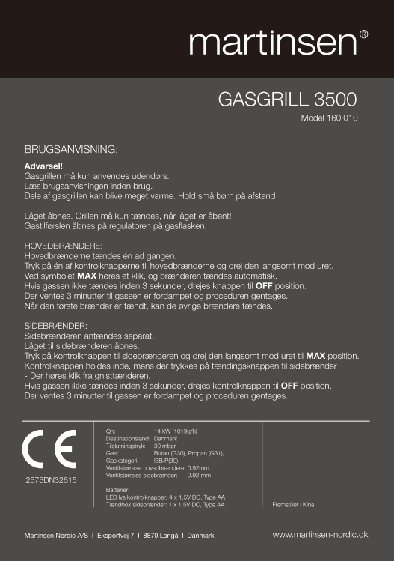
NINGBO AGSUN PRODUCTS,INC. No.135 East Road, The Third North City Line, Cixi City, Zhejiang,China |  |  | 2575-24 |  |  | 以下喷嘴尺寸适用于二代K10、三代K10、四代K10、二代K11、一代K12、一代K13系列燃气产品
 |  |  |  |  |  | 规格 |  |  |  | 喷嘴大小
Product name | Outdoor gas Grill |  |  |  |  | 地区 | 气体压力 | 功率要求 |  | 喷嘴尺寸 | 小火孔径 | 备注
Model Number | K103SBGE3 |  |  |  |  |  | （mbar） |  |  | （钢印）
Product Identification Number | 2575DM28522 |  |  |  |  | 欧（G30） | 37 mbar | 主炉 | 3.5 kW | 0.86
Gas Category | I3+(28-30/37) |  | I3B/P(30) | I3B/P(37) | I3B/P(50) |  |  |  | 3.0kW | 0.79
Gas and Supply Pressure | Butane(G30) | Propane(G31) | Butane/Propane | Butane/Propane | Butane/Propane |  |  |  | 2.2 kW | 0.68
 | 28-30 mbar | 37 mbar | 30 mbar | 37 mbar | 50 mbar |  |  |  | 2.5 kW | 0.72 |  | 一代K13
Country of Destination | I3+(28-30/37): BE,CH,CY,CZ,ES,FR,GB,GR,IE,IT,LT,LU,LV,PT,SK,SI,TR |  |  |  |  |  |  |  | 3.8 kW | 0.91
 | I3B/P(30): AL,CY,CZ,DK,EE,FI,FR,HU,IT,LT,NL,NO,RO,SE,SI,SK,HR,TR,BG,IS,LU,MT,MK,GB,GR,LV,IS |  |  |  |  |  |  | 普通边炉 | 3 kW | 0.79
 | I3B/P(50): AT,CH,CZ,DE,SK,LU |  |  |  |  |  |  | 红外边炉 | 3.5 kW | 0.86
 | I3B/P(37): PL |  |  |  |  |  |  |  | 4.0 kW | 0.92
Main Burner Injector Size | Ø 0.92mm |  | Ø 0.92mm | Ø 0.86mm | Ø 0.81mm |  |  | 后炉 | 3.2 kW | 0.82 |  | 二代K10
Side Burner Injector Size | Ø 0.88mm |  | Ø 0.88mm | Ø 0.79mm | Ø 0.75mm |  |  |  | 3.2 kW | 0.83 |  | 边炉结构的喷嘴座
Back Burner Injector Size | Ø 0.91mm |  | Ø 0.91mm | Ø 0.83mm | Ø 0.79mm |  | 28-30 mbar | 主炉 | 3.5 kW | 0.92
Sear Burner Injector Size | Ø 0.92mm |  | Ø 0.92mm | Ø 0.86mm | Ø 0.81mm |  |  |  | 3.0 kW | 0.88
Total Nominal Heat Inputs (Hs) | 14kW(1019g/h ) ； |  |  |  |  |  |  |  | 2.2 kW | 0.72
Electric energy(V/DC) | 4X1.5V-LED lamp;1X1.5V-Side Burner （infrared） Ignition. |  |  |  |  |  |  |  | 2.5 kW | 0.76 |  | 一代K13
Warning : 1.Use Outdoors Only . 2.Read the instructions before using the appliance. 3.Accessible parts may be very hot. Keep young children away. |  |  |  |  |  |  |  |  | 3.8 kW | 0.95
Made in China |  |  |  |  |  |  |  | 普通边炉 | 3 kW | 0.88
 |  |  |  |  |  |  |  | 红外边炉 | 3.5 kW | 0.92
 |  |  |  |  |  |  |  |  | 4.0 kW | 0.96
 |  |  |  |  |  |  |  | 后炉 | 3.2 kW | 0.92 |  | 二代K10
 |  |  |  |  |  |  |  |  | 3.2 kW | 0.91 |  | 边炉结构的喷嘴座
 |  |  |  |  |  |  | 50 mbar | 主炉 | 3.5 kW | 0.81
 |  |  |  |  |  |  |  |  | 3.0 kW | 0.75
 |  |  |  |  |  |  |  |  | 2.2 kW | 0.65
 |  |  |  |  |  |  |  |  | 2.5 kW | 0.68 |  | 一代K13
 |  |  |  |  |  |  |  |  | 3.8 kW | 0.86
 |  |  |  |  |  |  |  | 普通边炉 | 3 kW | 0.75
 |  |  |  |  |  |  |  | 红外边炉 | 3.5 kW | 0.81
 |  |  |  |  |  |  |  |  | 4.0 kW | 0.86
 |  |  |  |  |  |  |  | 后炉 | 3.2 kW | 0.79 |  | 二代K10
 |  |  |  |  |  |  |  |  | 3.2 kW | 0.79 |  | 边炉结构的喷嘴座
 |  |  |  |  |  | 北美 | 液化气11英寸 | 主炉 | 12000 BTU | 1.02 | 0.61
 |  |  |  |  |  |  |  |  | 10000 BTU | 0.9 | 0.61
 |  |  |  |  |  |  |  |  | 10000 BTU | 0.9 | 0.61 | 双气阀
 |  |  |  |  |  |  |  |  | 7500 BTU | 0.81
 |  |  |  |  |  |  |  |  | 10000 BTU | 0.92 | 0.73
 |  |  |  |  |  |  |  |  | 11000 BTU | 0.96 | 0.73
 |  |  |  |  |  |  |  | 后炉 | 11000 BTU | 0.96 | 1.1 | 边炉结构的喷嘴座
 |  |  |  |  |  |  |  | 普通边炉 | 12000 BTU | 1.02 | 0.75
 |  |  |  |  |  |  |  | 红外边炉 | 15000BTU | 1.14 |  | 无认证
 |  |  |  |  |  |  | 天然气4In 接1.00KPa调压阀 | 主炉 | 10000 BTU | 1.41 | 1.15
 |  |  |  |  |  |  |  |  | 12000 BTU | 1.53 | 1.15
 |  |  |  |  |  |  |  | 后炉 | 11000 BTU | 1.6 | 无小火 | 边炉结构的喷嘴座
 |  |  |  |  |  |  |  | 普通边炉 | 12000 BTU | 1.65 | 1.15
 |  |  |  |  |  |  |  | 主炉 | 10900 BTU | 1.53 | 1.15 | 只适用于型号K106M1BGD2SE-1
 |  |  |  |  |  |  |  | 普通边炉 | 10900 BTU | 1.65 | 1.15
 |  |  |  |  |  | 澳（G31） | 27.5 mbar | 主炉 | 11.5MJ/h | 0.96
 |  |  |  |  |  |  |  | 普通边炉 | 10.8 MJ/h | 0.91
 |  |  |  |  |  |  |  | 红外边炉 | 12.6 MJ/h | 1.02 |  | 已取消
 |  |  |  |  |  |  |  | 后炉 | 11.5MJ/h | 0.94 |  | 二代K10
 |  |  |  |  |  |  |  |  | 10.8 MJ/h | 0.91 |  | 边炉结构的喷嘴座
 |  |  |  |  |  |  | 天然气4In 接1.00KPa调压阀 | 主炉 | 9.3MJ/h | 1.41
 |  |  |  |  |  |  |  | 普通边炉 | 9.8 MJ/h | 1.48
 |  |  |  |  |  |  |  | 后炉 | 10.5MJ/h | 1.59 |  | 二代K10

